标书
公司名称 | 内容 | 方案（写具体明细） | 标书报价 | 样品图片（实物图、按方案摆放在一起拍照）
例子：XX公司 | 方案一 | xx品牌雨伞 尺寸aXb 颜色 重量 | 20 | 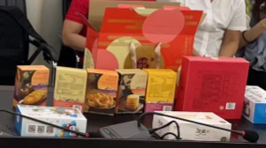 | 本条仅为例子

